상품제안서
리코 맥세이프 스마트톡 카드케이스 | 상품코드: S29906

 |  |  |  |  |  |  | 02-713-8555 | www.synergygift.co.kr
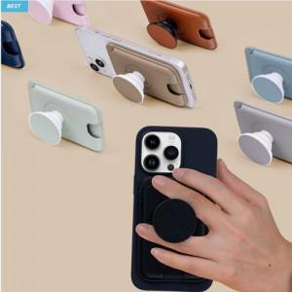

【상세/제작정보】

【인쇄/포장옵션】 | 실크, 레이저 / 포장불가능

【공급단가】 | 수량 | 30~ | 100~ | 500~ | 1,000~ | 2,000~
*VAT별도 | 단가 | 17,410원 | 16,770원 | 16,120원 | 15,480원 | 15,090원

【상품 URL】 | https://www.synergygift.co.kr:443/src/goods_detail.php?gdno=29906

